請求書(工事)作成例
 |  |  |  |  |  |  |  |  |  |  |  |  | 請求日： |  | 令和 年 月 日
 |  |  |  |  |  |  |  |  |  |  |  |  |  |  |  |  |  |  |  |  | （ | ） | 請求書 | 請求書 （ 完了・完成代金 ）
 |  |  |  |  |  |  |  |  |  |  |  |  |  |  |  |  |  |  |  |  |  |  | 完了・完成代金 | 請求書 （ 前金払 ）
請求書 （ 完了・完成代金 ） |  |  |  |  |  |  |  |  |  |  |  |  |  |  |  |  |  |  |  |  |  |  | 前金払 | 請求書 （ 中間前金払 ）
 |  |  |  |  |  |  |  |  |  |  |  |  |  |  |  |  |  |  |  |  |  |  | 中間前金払 | 請求書 （ 第１回部分払金 ）
本「請求書」は参考様式のため、例えばインボイス対応等を目的として、項目追記や編集等をしても問題ありません。ただし、ここに当初項目として示されてある内容は記載するようにされてください。
【シート保護はパスワードなしで解除できます】
 |  |  |  |  |  |  |  |  |  |  |  |  |  |  |  |  |  |  |  |  |  |  | 第１回部分払金 | 請求書 （ 第２回部分払金 ）
 |  |  |  |  |  |  |  |  |  |  |  |  |  |  |  |  |  |  |  |  |  |  | 第２回部分払金 | 請求書 （ 第３回部分払金 ）
臼杵市長 中 野 五 郎 |  |  |  |  |  |  |  | 様 |  |  |  |  |  |  |  |  |  |  |  |  |  |  | 第３回部分払金 | 請求書 （ 部分引渡しに係る請負代金 ）
 |  |  |  |  |  |  |  |  |  | 請求者（発行者） |  |  |  |  |  |  |  |  |  |  |  |  | 部分引渡しに係る請負代金 | 請求書 （ 契約保証金還付 ）
 |  |  |  |  |  |  |  |  |  |  | 住所又は所在地： |  |  |  |  |  |  |  |  |  |  |  | 契約保証金還付 | 請求書 （ ）

 |  |  |  |  |  |  |  |  |  |  | 商号又は名称:
 |  |  |  |  |  |  |  |  |  |  | 代表者氏名： |  |  |  |  |  |  |  | 印
 |  |  |  |  |  |  |  |  |  |  | 登録番号： |  |  |  |  |  |  |  |  | ※臼杵市では通常「インボイス登録番号等」は不要です。詳しくは業務担当者にご確認ください。
 | 下記のとおり請求します。

 |  |  | 請求金額 |  | \ |  |  |  |  |  |  |  |  |  |  |  |  |  |  | （参考）↓インボイス対応選択 |  |  | 種別選択↓
 |  |  | うち消費税額等: |  |  | ¥0- |  |  |  |  |  |  |  | 適用税率： |  |  | 10 | ％ |  | 対応不要版 |  |  | 工事
 |  |  |  |  |  |  |  |  |  |  |  |  |  |  |  |  |  |  |  | ※市の一般会計ではインボイス対応の必要がありませんので、対応不要版の通常請求書で大丈夫です。
 | ただし、次の工事の |  |  |  |  |  | （ 完了・完成代金 ） として
 |  |  |  |  |  |  |  |  |  |  |  |  |  |  |  |  |  |  |  | ※金額の訂正等がある請求書は受付できませんので、ご注意ください。
 | 工事名: |  |  |  |  |  |  |  |  |  |  |  |  |  |  |  |  |  |  | ※左記の記載は、契約書の件名表記と同一になるようにしてください。

 | 契約日: |  |  |  |  |  |  |  |  |  |  | （※当初契約の締結日） |  |  |  |  |  |  |  | ※変更契約があったものでも、根源となる当初契約の締結日を記載してください。

 |  |  |  |  |  |  |  |  |  |  |  |  |  | 摘 要 |  |  |  |  |  |  |  |  | 前払金 受諾率 | 中間前払金 受諾率
 | 請負代金額 |  |  | （※最終契約額） |  |  |  | \ |  |  |  |  |  | ※金額の変更契約等を含む最終額 |  |  |  |  |  |  |  |  | 40 % | 20 %
 |  |  |  |  |  |  |  |  |  |  |  |  |  |  |  |  |  |  |  |  |  |  | 工事４０％、委託３０％、前払い保証別途必要
 | 前払金額 |  |  | （※受領済み額） |  |  |  | \ |  |  |  |  |  | ※中間前払い金を含む、合計額 |  |  |  |  |  | ※複数年度に及ぶ契約の場合、前払金は年度ごとの出来高予定額に応じた比率となるためご注意ください。

 | 部分払金額 |  |  | （※受領済み額） |  |  |  | \ |  |  |  |  |  | ※これまでの合計額

 | 差引残余金額 |  |  | （※請求可能額） |  |  |  |  | ¥0- |  |  |  |  | ※請負代金額から清算済額を控除した金額

 | 備考
 |  |  |  |  |  |  |  |  |  |  |  |  |  |  |  |  |  |  |  | ※通常は記載不要ですが、契約保証金還付の場合は「工事が完成し、検査・引き渡しを終えたため」などと請求理由を記載ください。
 |  |  |  |  |  |  |  |  |  |  |  |  |  |  |  |  |  |  |  |  |  |  |  | LIST | 38
 | 振込希望金融機関 |  |  |  |  |  |  |  |  |  |  |  | （支店名） |  |  |  |  |  |  |  |  |  |  | 大分銀行 | 39
 |  | 名称： |  |  |  |  |  |  |  |  |  |  |  |  |  | 支店 |  |  |  | ※金融機関名称は、リスト選択でも直接入力でも構いません。 |  |  |  | 九州労働金庫 | 40
 |  |  |  |  |  |  |  |  |  |  |  |  |  |  |  |  |  |  |  |  |  |  |  | 大分県信用組合 | 41
 |  | 預金の種別： |  |  |  |  |  |  |  |  |  |  |  |  |  |  |  |  |  |  |  |  |  | 大分県農業協同組合 | 42
 |  |  |  |  |  |  |  |  |  |  |  |  |  |  |  |  |  |  |  |  |  |  |  | 大分県漁業協同組合 | 43
 |  | 口座番号： |  |  |  |  |  |  |  |  |  |  |  |  |  |  |  |  |  |  |  |  |  |  | 44
 |  |  |  |  |  |  |  |  |  |  |  |  |  |  |  |  |  |  |  |  |  |  |  |  | 45
 |  | 口座名義： |  |  |  |  |  |  |  |  |  |  |  |  |  |  |  |  |  |  |  |  |  |  | 46
 |  |  |  |  |  |  |  |  |  |  |  |  |  |  |  |  |  |  |  |  |  |  |  |  | 47
 |  | フリガナ： |  |  |  |  |  |  |  |  |  |  |  |  |  |  |  |  |  |  |  |  |  |  | 48
 |  |  |  |  |  |  |  |  |  |  |  |  |  |  |  |  |  |  |  |  |  |  |  |  | 49
受付印
(注)1． |  |  | 様式内（ ）には前払金、中間前払金、第 回部分払金、部分引渡しに係る請負代金、完成代金、契約保証金の還付などの種別を記入すること。

 |  | ※臼杵市記載欄
 |  |  |  |  |  |  |  |  |  |  | 確認者 |  |  |  |  |  |  |  |  | ※左記枠内は市での処理用なので、記載不要です。空欄で提出ください。 |  |  |  |  | 54
 |  | 支出命令番号: |  |  |  |  |  |  |  |  |  |  |  |  |  |  |  |  |  |  |  |  |  |  | 55
 |  |  |  |  |  |  |  |  |  |  |  |  |  |  |  |  |  |  |  | ※請求書の受領確認日については、受付印がある場合はその日付で、
 |  |  |  |  |  |  |  |  |  |  |  |  |  |  |  |  |  |  |  | 受付印が無い場合は最上段右の請求日になります。

 |  |  |  |  |  |  |  |  |  |  |  |  |  |  |  |  |  |  |  | ※なお、確認者は原則として本市予算所管部署の課長代理です。

請求書R6～(ベース様式)
 |  |  |  |  |  |  |  |  |  | 請求日： | 令和 年 月 日 |  |  | ※国土交通省による統一様式（請求書）の形態によるもの。
本「請求書」は参考様式のため、例えばインボイス対応等を目的として、項目追記や編集等をしても問題ありません。ただし、ここに当初項目として示されてある内容は記載するようにされてください。
（※工事以外の場合は、項目も適宜修正して構いません）

請求書 （ ）

※自由入力が出来る 基本の「様式」例です。
臼杵市長 中 野 五 郎 |  |  |  |  |  |  | 様
 |  |  |  |  |  |  |  | 請求者（発行者）
 |  |  |  |  |  |  |  |  | 住所又は所在地：

 |  |  |  |  |  |  |  |  | 商号又は名称:
 |  |  |  |  |  |  |  |  | 代表者氏名： |  |  |  | 印
 |  |  |  |  |  |  |  |  |  |  |  |  |  | ※臼杵市では通常「インボイス登録番号等」は不要です。詳しくは業務担当者にご確認ください。
利便性等を考慮したエクセル様式を、「作成例」として別シートに準備しているのでご利用ください。
 | 下記のとおり請求します。

 |  |  | 請求金額 |  | \ |  |  |  |  |  |  |  |  |  | 契約種別
 |  |  |  |  |  |  |  |  |  |  |  |  |  |  | 工事

 | ただし、次の工事の |  |  |  |  | （ ） として
 |  |  |  |  |  |  |  |  |  |  |  |  |  | ※金額の訂正等がある請求書は受付できませんので、ご注意ください。
 | 工事名: |  |  |  |  |  |  |  |  |  |  |  |  | ※左記の記載は、契約書の件名表記と同一になるようにしてください。

 | 契約日: |  |  | 令和 年 月 日 |  |  |  |  |  |  |  |  |  | ※変更契約があったものでも、根源となる当初契約の締結日を記載してください。

 | 請負代金額 |  |  |  |  |  | \

 | 前払金額 |  |  |  |  |  | \ |  |  |  |  |  |  | ※物品購入などの場合で、不要な項目は行削除してしまって構いません。

 | 部分払金額 |  |  |  |  |  | \ |  |  |  |  |  |  | ※項目だけ残す場合は、￥０表示か「－」処理等して、考慮しないことがわかるようにしてください。

 | 差引残余金額 |  |  |  |  |  | \

 |  |  |  |  |  |  |  |  |  |  |  |  |  |  |  | 38
 | 振込希望金融機関 |  |  |  |  |  |  |  |  | （支店名） |  |  |  |  |  | 39
 |  | 名称： |  |  |  |  |  |  |  |  |  | 支店 |  |  |  | 40
 |  |  |  |  |  |  |  |  |  |  |  |  |  |  |  | 41
 |  | 預金の種別： |  |  |  |  |  |  |  |  |  |  |  |  |  | 42
 |  |  |  |  |  |  |  |  |  |  |  |  |  |  |  | 43
 |  | 口座番号： |  |  |  |  |  |  |  |  |  |  |  |  |  | 44
 |  |  |  |  |  |  |  |  |  |  |  |  |  |  |  | 45
 |  | 口座名義： |  |  |  |  |  |  |  |  |  |  |  |  |  | 46
 |  |  |  |  |  |  |  |  |  |  |  |  |  |  |  | 47
 |  | フリガナ： |  |  |  |  |  |  |  |  |  |  |  |  |  | 48
 |  |  |  |  |  |  |  |  |  |  |  |  |  |  |  | 49
(注)1． |  |  | 様式内（ ）には前払金、中間前払金、第 回部分払金、部分引渡しに係る請負代金、完成代金、契約保証金の還付などの種別を記入すること。

受付印
 |  | ※臼杵市記載欄
 |  |  |  |  |  |  |  |  | 確認者 |  |  |  |  | ※左記枠内は市での処理用なので、記載不要です。空欄で提出ください。
 |  | 支出命令番号:
 |  |  |  |  |  |  |  |  |  |  |  |  |  | ※請求書の受領確認日については、受付印がある場合はその日付で、
 |  |  |  |  |  |  |  |  |  |  |  |  |  | 受付印が無い場合は最上段右の請求日になります。

 |  |  |  |  |  |  |  |  |  |  |  |  |  | ※なお、確認者は原則として本市予算所管部署の課長代理です。

【参考】統一様式 請求書＋記載例(大分県HPより)
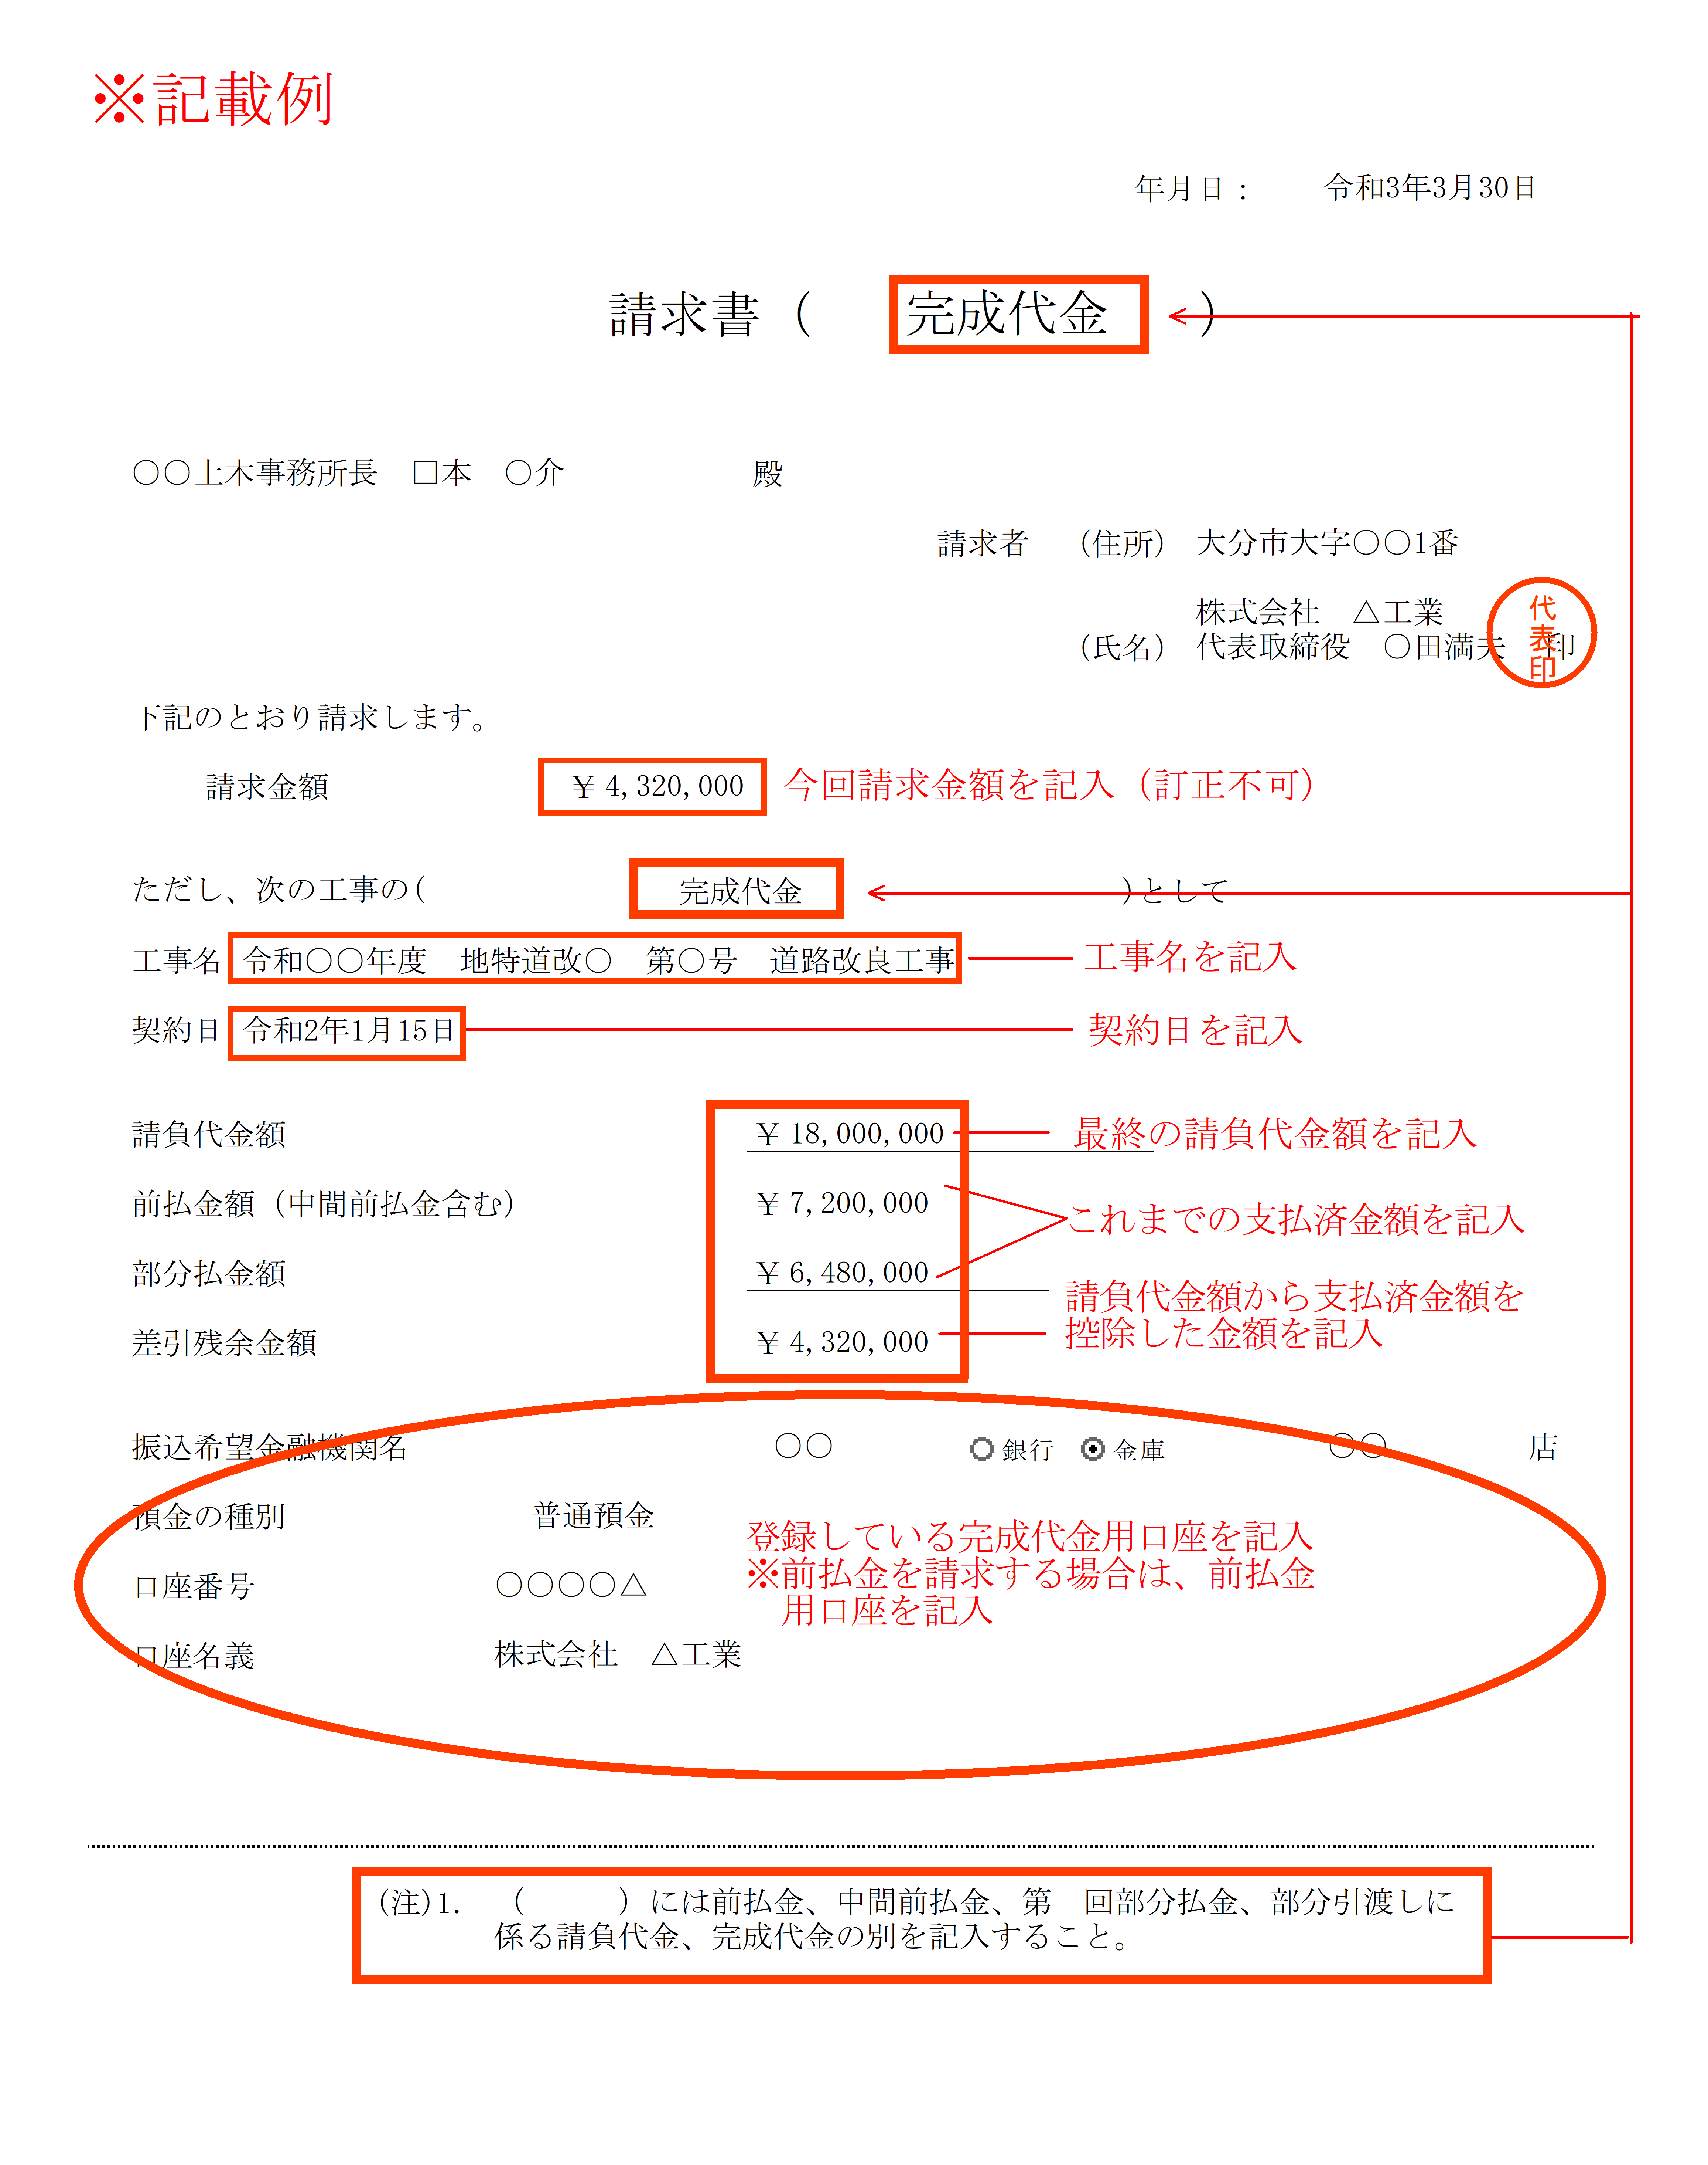

 |  |  |  |  |  |  |  |  |  |  | 年月日：

 |  |  |  |  | 請求書 |  | （ |  |  | ）

発注者
 |  |  |  |  |  | 殿

 |  |  |  |  |  |  |  |  | 請求者 （住所）

 |  |  |  |  |  |  |  |  | （氏名） |  |  | 印

下記のとおり請求します。

 | 請求金額 |  |  | ￥

ただし、次の工事の( |  |  |  |  |  |  |  | )として

工事名

契約日

請負代金額 |  |  |  |  |  | ￥

前払金額（中間前払金含む） |  |  |  |  |  | ￥

部分払金額 |  |  |  |  |  | ￥

差引残余金額 |  |  |  |  |  | ￥

振込希望金融機関名 |  |  |  |  |  |  |  |  |  |  |  | 店

預金の種別

口座番号

口座名義

 |  | (注)1． | （ ）には前払金、中間前払金、第 回部分払金、部分引渡しに係る請負代金、完成代金の別を記入すること。

請求書(還付請求例)
 |  |  |  |  |  |  |  |  |  |  |  |  | 請求日： |  | 令和 年 月 日
 |  |  |  |  |  |  |  |  |  |  |  |  |  |  |  |  |  |  |  |  | （ | ） | 請求書 | 請求書 （ 完了・完成代金 ）
 |  |  |  |  |  |  |  |  |  |  |  |  |  |  |  |  |  |  |  |  |  |  | 完了・完成代金 | 請求書 （ 前金払 ）
請求書 （ 契約保証金還付 ） |  |  |  |  |  |  |  |  |  |  |  |  |  |  |  |  |  |  |  |  |  |  | 前金払 | 請求書 （ 中間前金払 ）
 |  |  |  |  |  |  |  |  |  |  |  |  |  |  |  |  |  |  |  |  |  |  | 中間前金払 | 請求書 （ 第１回部分払金 ）
本「請求書」は参考様式のため、例えばインボイス対応等を目的として、項目追記や編集等をしても問題ありません。ただし、ここに当初項目として示されてある内容は記載するようにされてください。
【シート保護はパスワードなしで解除できます】
 |  |  |  |  |  |  |  |  |  |  |  |  |  |  |  |  |  |  |  |  |  |  | 第１回部分払金 | 請求書 （ 第２回部分払金 ）
 |  |  |  |  |  |  |  |  |  |  |  |  |  |  |  |  |  |  |  |  |  |  | 第２回部分払金 | 請求書 （ 第３回部分払金 ）
臼杵市長 中 野 五 郎 |  |  |  |  |  |  |  | 様 |  |  |  |  |  |  |  |  |  |  |  |  |  |  | 第３回部分払金 | 請求書 （ 部分引渡しに係る請負代金 ）
 |  |  |  |  |  |  |  |  |  | 請求者（発行者） |  |  |  |  |  |  |  |  |  |  |  |  | 部分引渡しに係る請負代金 | 請求書 （ 契約保証金還付 ）
 |  |  |  |  |  |  |  |  |  |  | 住所又は所在地： |  |  |  |  |  |  |  |  |  |  |  | 契約保証金還付 | 請求書 （ ）

 |  |  |  |  |  |  |  |  |  |  | 商号又は名称:
 |  |  |  |  |  |  |  |  |  |  | 代表者氏名： |  |  |  |  |  |  |  | 印
 |  |  |  |  |  |  |  |  |  |  | 登録番号： |  |  |  |  |  |  |  |  | ※臼杵市では通常「インボイス登録番号等」は不要です。詳しくは業務担当者にご確認ください。
 | 下記のとおり請求します。

 |  |  | 請求金額 |  | \ |  |  |  |  |  |  |  |  |  |  |  |  |  |  | （参考）↓インボイス対応選択 |  |  | 種別選択↓
 |  |  | うち消費税額等: |  |  | ¥0- |  |  |  |  |  |  |  | 適用税率： |  |  | 10 | ％ |  | 対応不要版 |  |  | 工事
 |  |  |  |  |  |  |  |  |  |  |  |  |  |  |  |  |  |  |  | ※市の一般会計ではインボイス対応の必要がありませんので、対応不要版の通常請求書で大丈夫です。
 | ただし、次の工事の |  |  |  |  |  | （ 契約保証金還付 ） として
 |  |  |  |  |  |  |  |  |  |  |  |  |  |  |  |  |  |  |  | ※金額の訂正等がある請求書は受付できませんので、ご注意ください。
 | 工事名: |  |  |  |  |  |  |  |  |  |  |  |  |  |  |  |  |  |  | ※左記の記載は、契約書の件名表記と同一になるようにしてください。

 | 契約日: |  |  |  |  |  |  |  |  |  |  | （※当初契約の締結日） |  |  |  |  |  |  |  | ※変更契約があったものでも、根源となる当初契約の締結日を記載してください。

 |  |  |  |  |  |  |  |  |  |  |  |  |  | 摘 要 |  |  |  |  |  |  |  |  | 前払金 受諾率 | 中間前払金 受諾率
 | 請負代金額 |  |  | （※最終契約額） |  |  |  | \ |  |  |  |  |  | ※金額の変更契約等を含む最終額 |  |  |  |  |  |  |  |  | 40 % | 20 %
 |  |  |  |  |  |  |  |  |  |  |  |  |  |  |  |  |  |  |  |  |  |  | 工事４０％、委託３０％、前払い保証別途必要
 | 契約保証額 |  |  | (※現金納付済額) |  |  |  | \ |  |  |  |  |  |  |  |  |  |  |  | ※複数年度に及ぶ契約の場合、前払金は年度ごとの出来高予定額に応じた比率となるためご注意ください。
このシートは、作成例の「タイトル」請求書種別を変えただけのものです。
一番左のエクセルシートも、タイトル部分を変えるだけでこの形態になりますが、
エクセルが苦手な方向けに、切り替えて「保護解除」もした状態で提供するものです。
 | 部分払金額 |  |  | （※受領済み額） |  |  |  | \

 | 差引残余金額 |  |  | （※請求可能額） |  |  |  |  | ¥0-

 | 還付の理由
 | 工事が完成し、検査・引き渡しを終えたため |  |  |  |  |  |  |  |  |  |  |  |  |  |  |  |  |  |  | ※通常は記載不要ですが、契約保証金還付の場合は「工事が完成し、検査・引き渡しを終えたため」などと請求理由を記載ください。
 |  |  |  |  |  |  |  |  |  |  |  |  |  |  |  |  |  |  |  |  |  |  |  | LIST | 38
 | 振込希望金融機関 |  |  |  |  |  |  |  |  |  |  |  | （支店名） |  |  |  |  |  |  |  |  |  |  | 大分銀行 | 39
 |  | 名称： |  |  |  |  |  |  |  |  |  |  |  |  |  | 支店 |  |  |  | ※金融機関名称は、リスト選択でも直接入力でも構いません。 |  |  |  | 九州労働金庫 | 40
 |  |  |  |  |  |  |  |  |  |  |  |  |  |  |  |  |  |  |  |  |  |  |  | 大分県信用組合 | 41
 |  | 預金の種別： |  |  |  |  |  |  |  |  |  |  |  |  |  |  |  |  |  |  |  |  |  | 大分県農業協同組合 | 42
 |  |  |  |  |  |  |  |  |  |  |  |  |  |  |  |  |  |  |  |  |  |  |  | 大分県漁業協同組合 | 43
 |  | 口座番号： |  |  |  |  |  |  |  |  |  |  |  |  |  |  |  |  |  |  |  |  |  |  | 44
 |  |  |  |  |  |  |  |  |  |  |  |  |  |  |  |  |  |  |  |  |  |  |  |  | 45
 |  | 口座名義： |  |  |  |  |  |  |  |  |  |  |  |  |  |  |  |  |  |  |  |  |  |  | 46
 |  |  |  |  |  |  |  |  |  |  |  |  |  |  |  |  |  |  |  |  |  |  |  |  | 47
 |  | フリガナ： |  |  |  |  |  |  |  |  |  |  |  |  |  |  |  |  |  |  |  |  |  |  | 48
 |  |  |  |  |  |  |  |  |  |  |  |  |  |  |  |  |  |  |  |  |  |  |  |  | 49
受付印
(注)1． |  |  | 様式内（ ）には前払金、中間前払金、第 回部分払金、部分引渡しに係る請負代金、完成代金、契約保証金の還付などの種別を記入すること。

 |  | ※臼杵市記載欄
 |  |  |  |  |  |  |  |  |  |  | 確認者 |  |  |  |  |  |  |  |  | ※左記枠内は市での処理用なので、記載不要です。空欄で提出ください。 |  |  |  |  | 54
 |  | 支出命令番号: |  |  |  |  |  |  |  |  |  |  |  |  |  |  |  |  |  |  |  |  |  |  | 55
 |  |  |  |  |  |  |  |  |  |  |  |  |  |  |  |  |  |  |  | ※請求書の受領確認日については、受付印がある場合はその日付で、
 |  |  |  |  |  |  |  |  |  |  |  |  |  |  |  |  |  |  |  | 受付印が無い場合は最上段右の請求日になります。

 |  |  |  |  |  |  |  |  |  |  |  |  |  |  |  |  |  |  |  | ※なお、確認者は原則として本市予算所管部署の課長代理です。

